데이터_시트_정리
Entity | 설명 | 기능 | 필요한 데이터
캐릭터 | 유저가 사용할 수 있는 pc를 정리한 시트
몬스터 | 유저의 적으로 등장할 npc와 시작 룸에서 유저를 도와주는 npc를 함께 정리한 시트
룸 | 유저가 던전을 진행하며 플레이 하는 무대로 쓰일 장소에 대한 정보를 저장한 시트
아이템 | 게임에서 재화로 사용되는 골드와 젬, 무기를 만드는데 필요한 재료, 사용 후 유저에게 특수한 능력을 주는 등의 게임에 등장하는 아이템을 정리한 시트
인벤토리 | 유저가 아이템을 저장해두는 저장공간
스킬 | 유저, 몬스터가 사용하는 스킬들은 정리해둔 시트, 특수효과와 공격 스킬이 존재함
무기 | 유저가 사용할 수 있는 무기를 타입과 등급별로 정리한 시트
탄 | 원거리 무기의 경우 발사하는 총알 마다 날라가는 속도와 사라지는 타이밍이 달라 따로 정리하기 위한 시트
구조물 | 각 룸에 배치될 구조물을 정리한 시트(벽, 상자 같은 설치물, 가시발판 같은 장애물, 유저에게 도움을 주는 발판 등 정리)

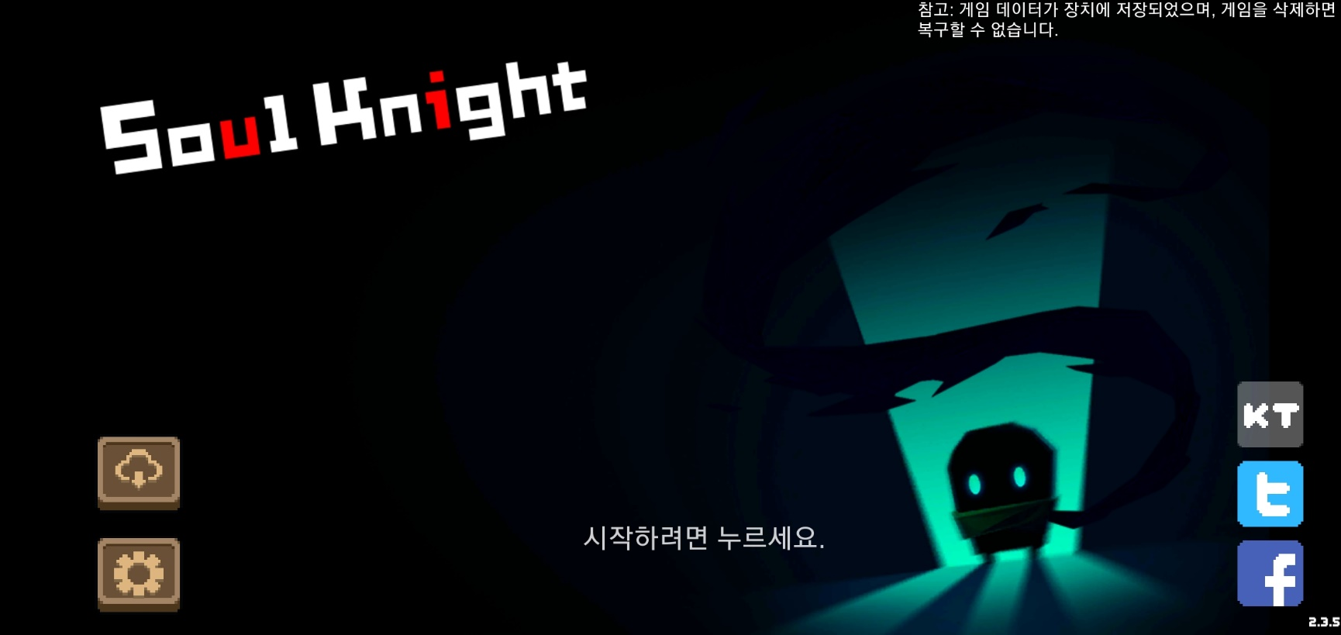
 |  |  |  | 게임 실행 첫 화면
 |  |  |  | 서버를 통해 플레이 정보를 백업할 수 있음
 |  |  |  | 게임 데이터가 유저가 사용하는 장치에 저장됨(게임을 삭제하면 복구불가능
 |  |  |  | 설정을 통해 유저의 편의 기능을 지원함

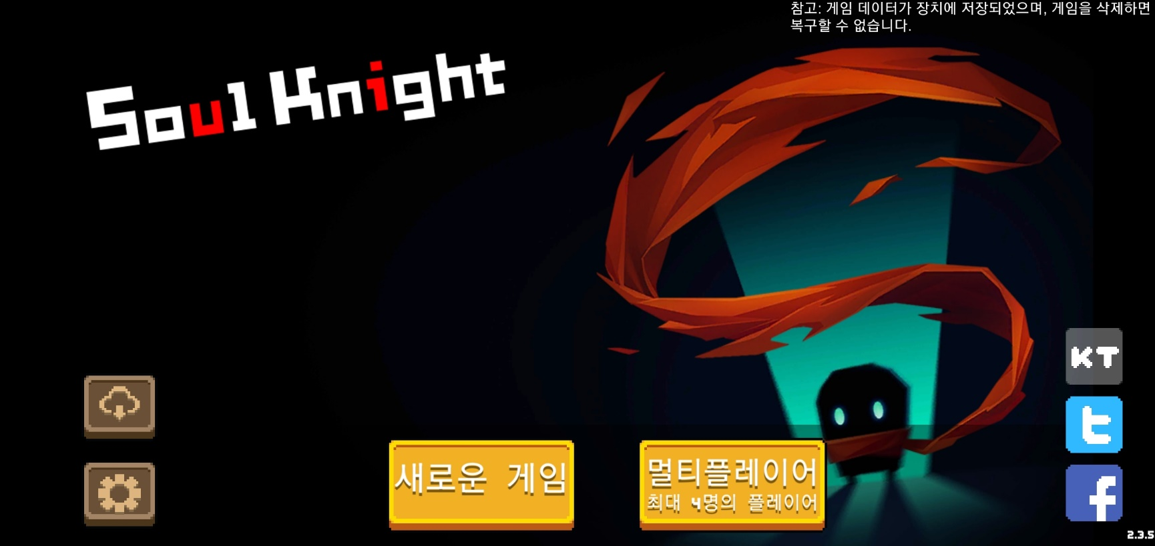
 |  |  |  | 시작화면을 터치하면 아래에서 버튼 두개가 올라옴(에니매이션)
 |  |  |  | 유저의 원하는 플레이 방식을 고를 수 있음
 |  |  |  | 새로운 게임 : 싱글 플레이 ( 유저 혼자 원하는 캐릭터를 골라 플레이가 가능
 |  |  |  | 멀티 플레이 : 최대 4명의 플레이어들과 함께 게임을 즐길 수 있는 모드)

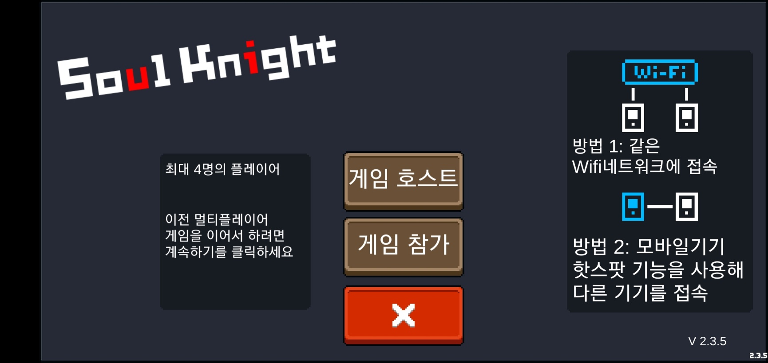
 |  |  |  | 멀티 플레이 : wifi(핫스팟)를 이용해 같은 한명의 플레이어가 호스트 서버로서 다른 유저들이 해당 호스트 유저의 기기에 접속해 함께 게임을 진행하는 방식

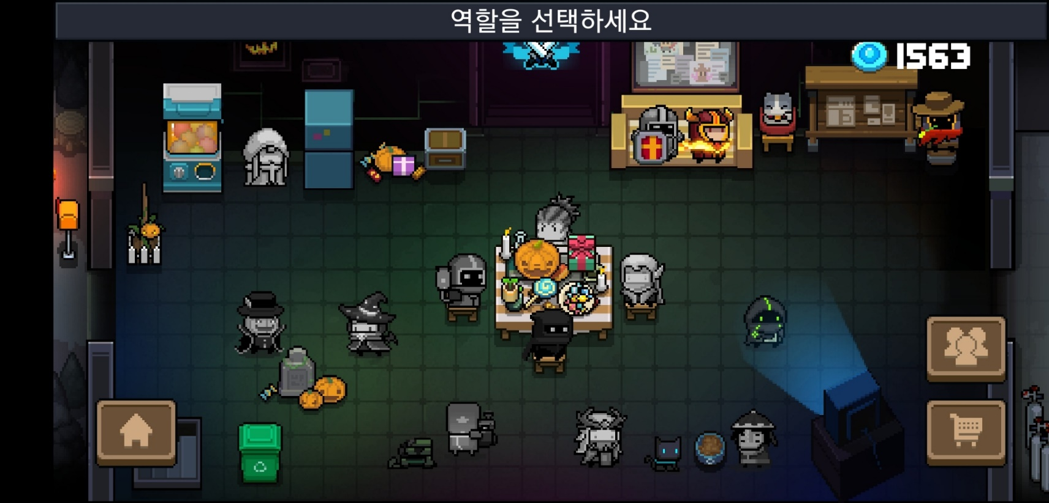
 |  |  |  | 게임을 시작하면 잠깐의 로딩 이후 유저 대기 룸이 나옴

 |  |  |  |  | 시작화면으로 이동

 |  |  |  |  | 커뮤티니 사이트로 이동할 수 있게 해주는 버튼

 |  |  |  |  | 현금으로 게임내 재화를 구입할 수 있음

 |  |  |  | 유저가 획득한 캐릭터는 컬러로 표시된다
 |  |  |  | 획득했던 캐릭터가 만약 코스튬이 있는 경우 유저가 최근에 사용한 코스튬으로 자동으로 꾸며진다.

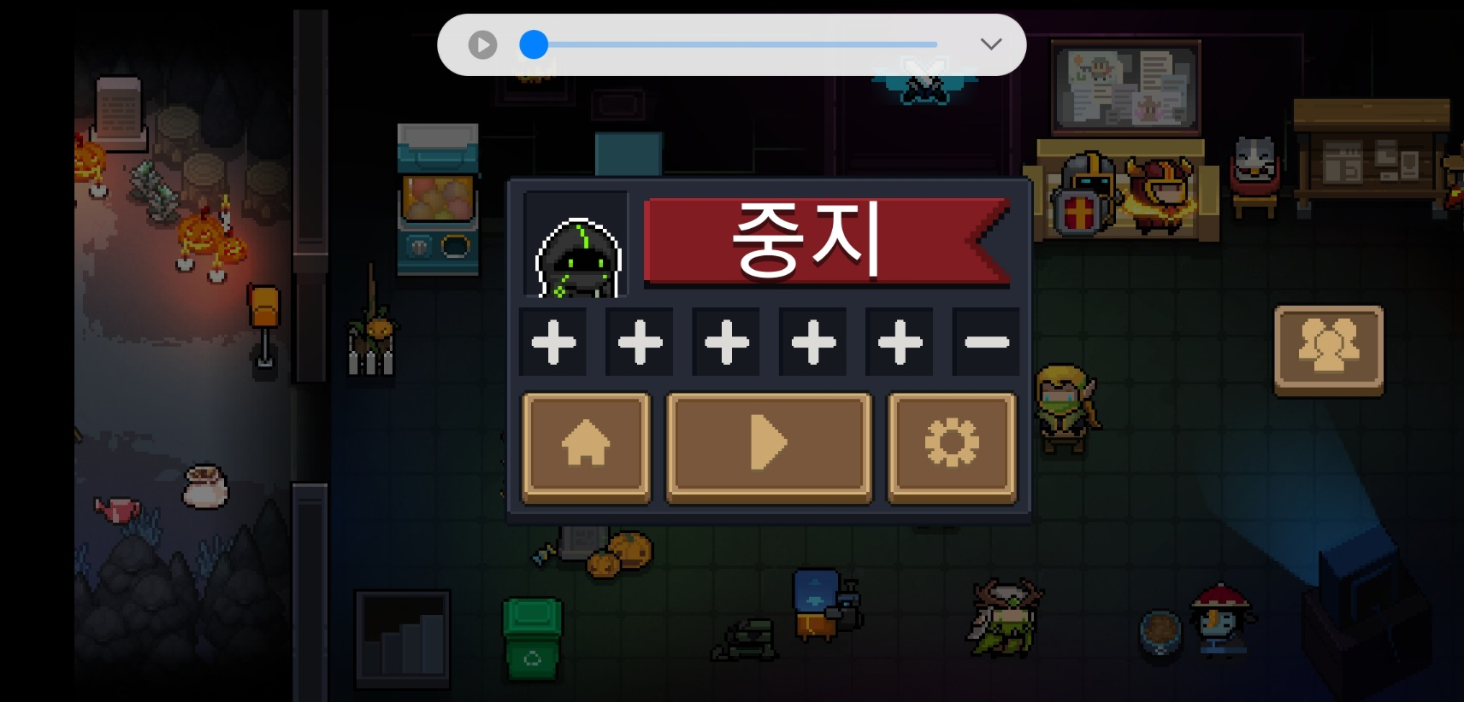
 |  |  |  | 특성 (스킬) 을 5~ @ 플레이 중간에 획득할 수 있음
 |  |  |  | 캐릭터를 선택하고 선택을 취소하고 싶은 경우 시작 화면으로 이동해 초기화 함
 |  |  |  | 설정을 통해 유저의 편의성 기능을 지원한다

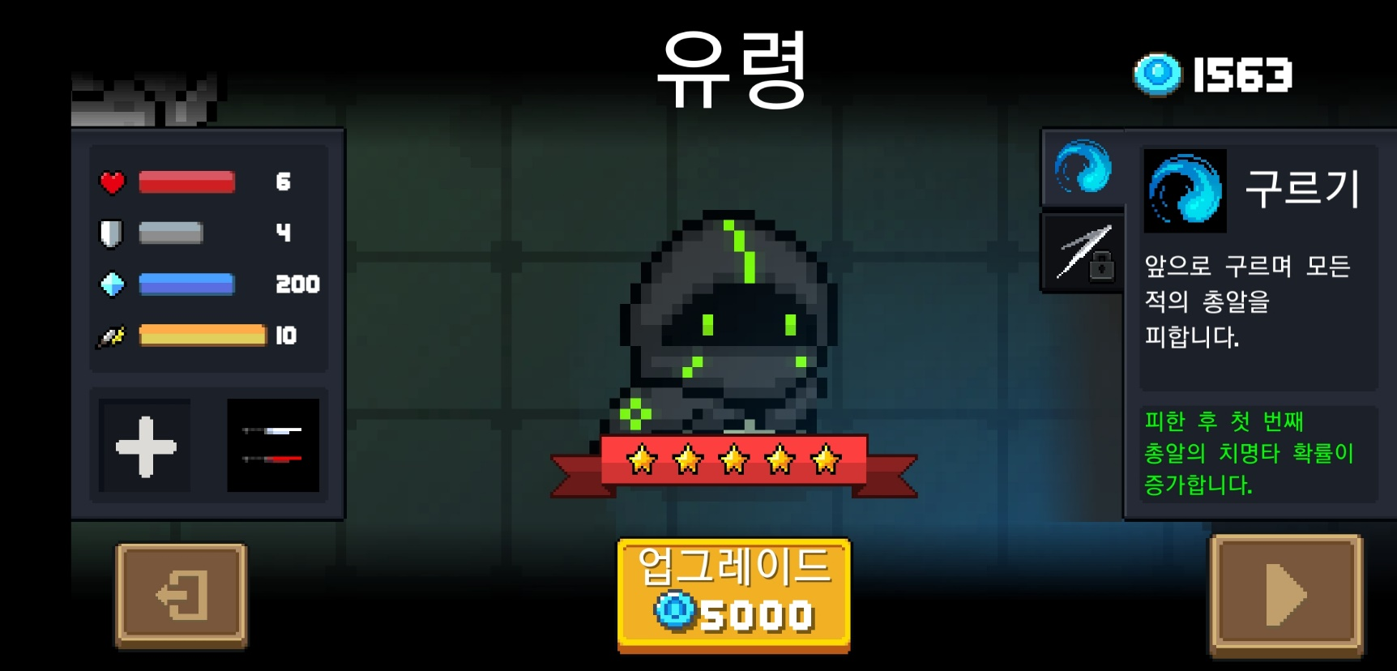
 |  |  |  | 캐릭터의 이름과 코스튬 이름이 있으며
 |  |  |  | 게임에 사용하는 제화가 두가지가 있다
 |  |  |  | 젬과 골드
 |  |  |  | 생명력
 |  |  |  | 공격력
 |  |  |  | 방어력
 |  |  |  | 마나
 |  |  |  | 치명타확률
 |  |  |  | 이동속도
 |  |  |  | 캐릭터가 소지할 수 있는 무기가 2~3개 있음
 |  |  |  | 기본적으로 가지고 시작하는 스킬이 하나 있음
 |  |  |  | 업그래이드를 통해 능려치를 강화함

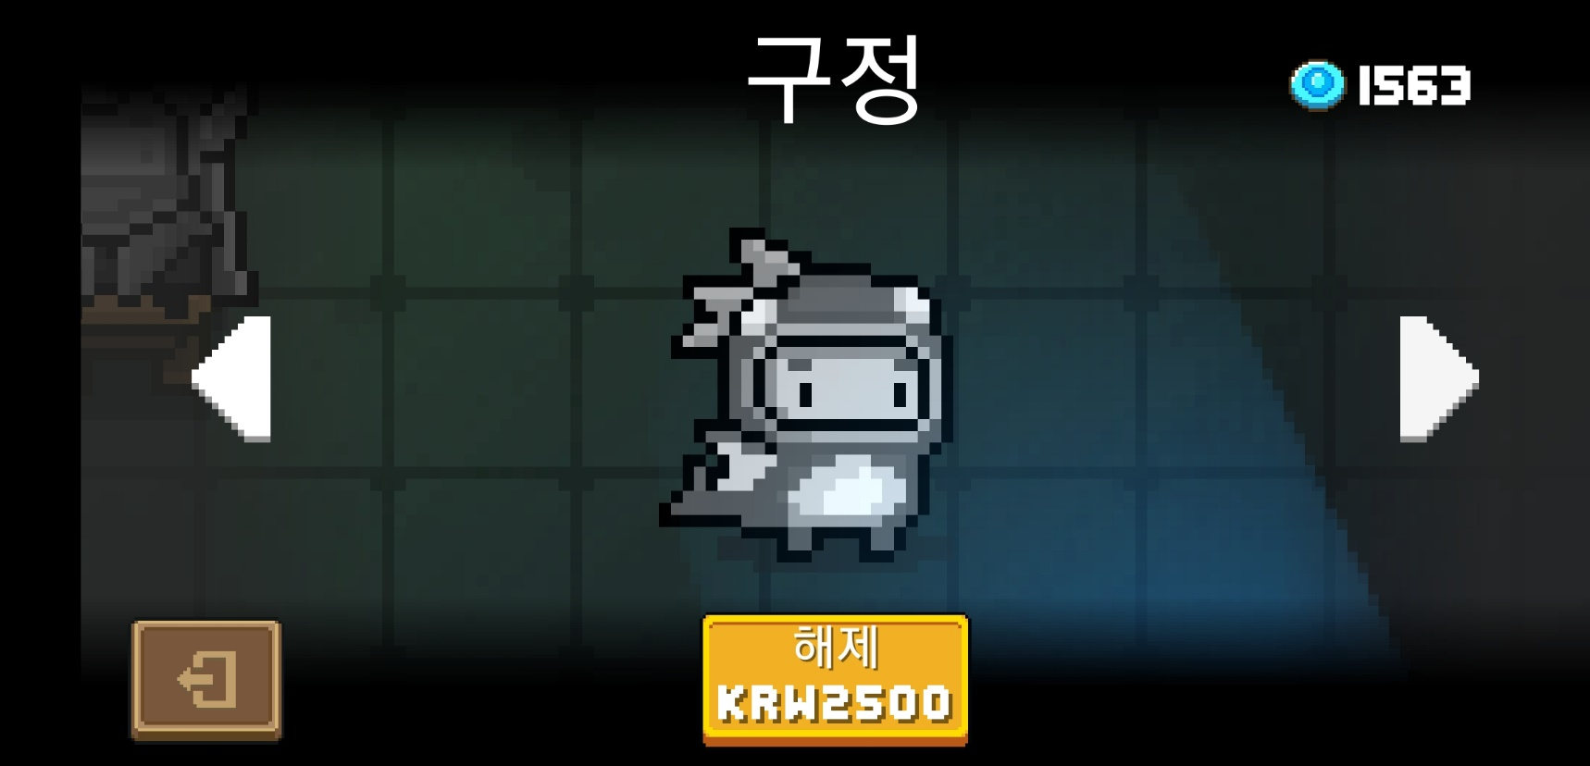

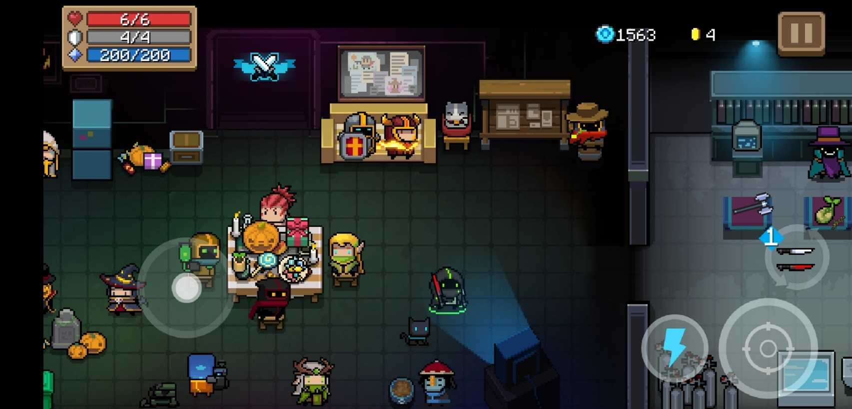
 |  |  |  | 캐릭터를 선택시 왼쪽에 조이스틱이 나오고
 |  |  |  | 공격 버튼과 스킬, 사용중인 무기 가 나온다
 |  |  |  | 좌 상단에 유저가 사용하는 캐릭터의 상태가 출력됨
 |  |  |  | 현재 가지고 있는 제화가 우 상단에 일시정지 왼쪽에 출력됨
 |  |  |  | 젬은 시작 화면에서 사용하는 제화이고
 |  |  |  | 코인은 던전에서 사용하는 제화이다

